1. Hafta
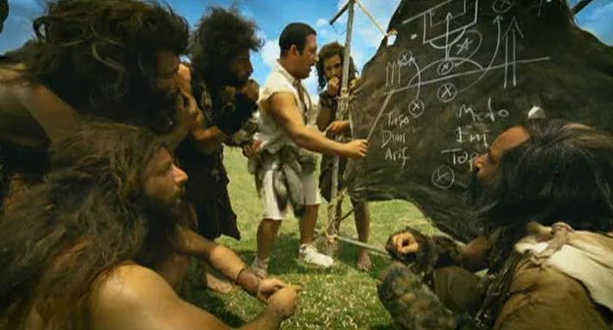
 | Salı(29.03) | Çarşamba(30.03) | Perşembe(31.03) | Cuma(01.04) | Takımı
abidino |  |  |  |  | po po po portal | Console United Takım Seçmeleri başlamıştır
mahmut boğaz |  |  |  |  | po po po portal
fatih boğaz |  |  |  |  | po po po portal
bezzaz(doğum günümdeki çocuk) |  |  |  |  | po po po portal
ahmet özyılmaz |  |  |  |  | po po po portal

yasin hesap05 |  |  |  |  | po po po portal
alperen özyılmaz
ahmet demir |  |  |  |  | Console United
muhammed ünlükara |  |  |  |  | Console United
burak enes demir |  |  |  |  | Console United
umut can uzun |  |  |  |  | Console United
yasin mec |  |  |  |  | Console United
ibrahim(ahmet D ekstra) |  |  |  |  | Console United
berk(ahmet D ekstra) |  |  |  |  | Console United
usame derbashi |  |  |  |  | Console United
ümit
osman asaf
kemal sevimli
mehmet yaman
berkay özer
seyit
 | yeşil | boş
 | kırmızı | dolu
 | mor | bn ftbl svmyrm :( ama biz seni seviyoruz(Futbol barbar sporu)(ay o ne be çok banel)
 | turuncu | belli değil

